original
Азия: анализ группировки стран
Страны в Азии с самыми высокими показателями EGDI
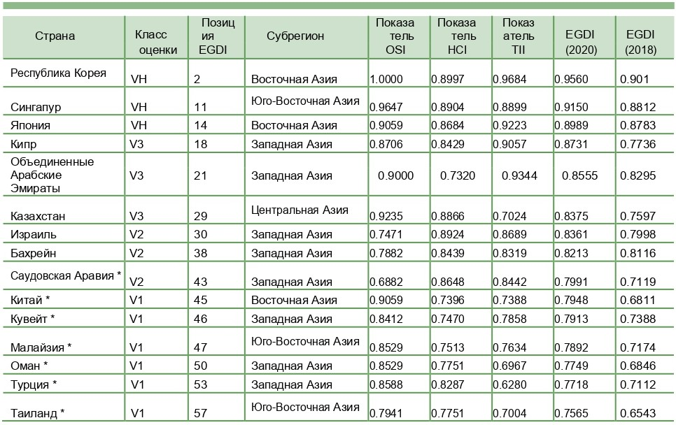

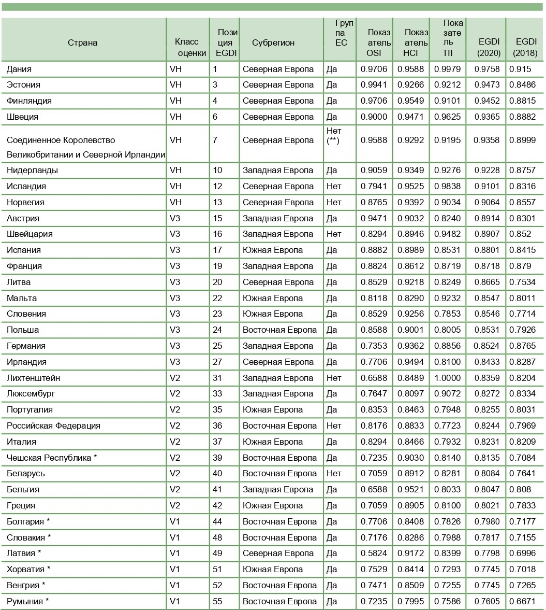
Европа: анализ группировки стран
Страны Европы с самыми высокими показателями EGDI

